Relatório Fotográfico
 |  | CHECKLIST DE ENTREGA DE OBRA

EDITAL DE CONCESSÃO: | nº 069/96 |  |  | OBJETO DO CONTRATO: | BR-116/RS, entre Camaquã (km 400,500) à Jaguarão (km 661) e BR-392/RS, km 0 (Rio Grande) ao km 199,700 (Santana da Boa Vista)
OBRA PER: | Projeto de Recuperação Emergencial da Ponte sobre o Rio Camaquã, localizada no km 428+490 da BR-116/RS. |  |  | ANO: | 27
DATA DO RELATÓRIO : | 2025-01-31 |  |  | DATA DE CONCLUSÃO DA OBRA: | 2013-11-13

TIPO DE OBRA

 | Vias Marginais |  | OAE |  |  | Acessos |  | Interseções
1. Serviços Preliminares
1.1 | Serviços Preliminares
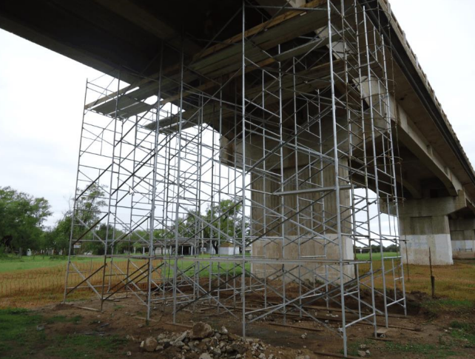 |  | 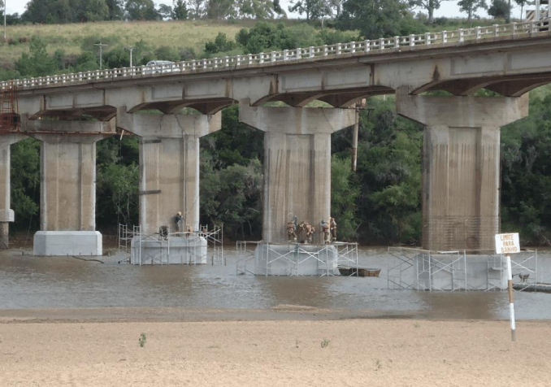
Instalação de andaimes |  | Instalação de andaimes |  | Substituição de aparelhos de apoio |  |  | Substituição de aparelhos de apoio
2. Infra/Mesoestrutura/Superestrutura
2.1 | Infra/Mesoestrutura/Superestrutura
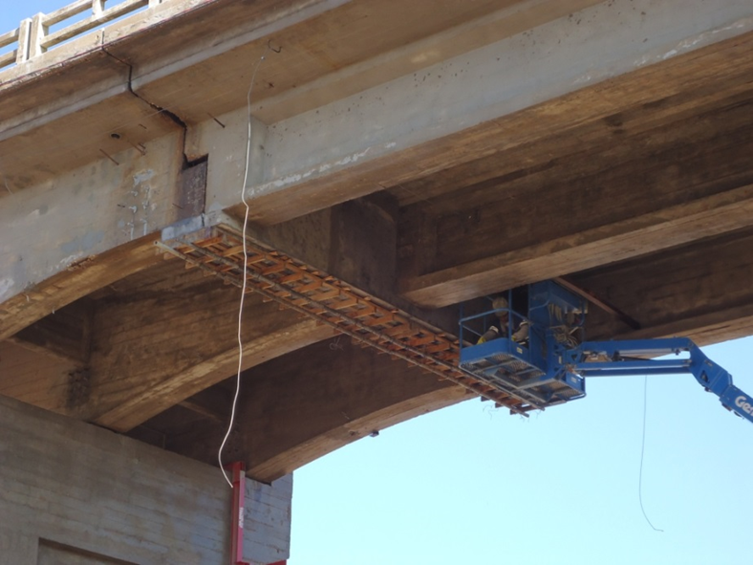 |  | 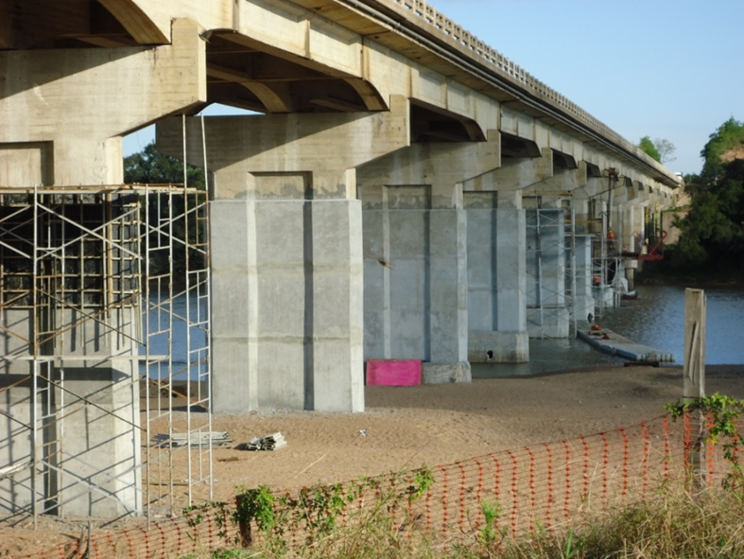 |  | 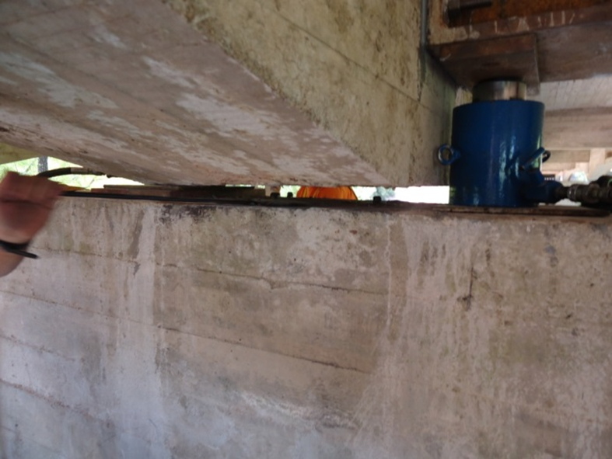 |  |  | 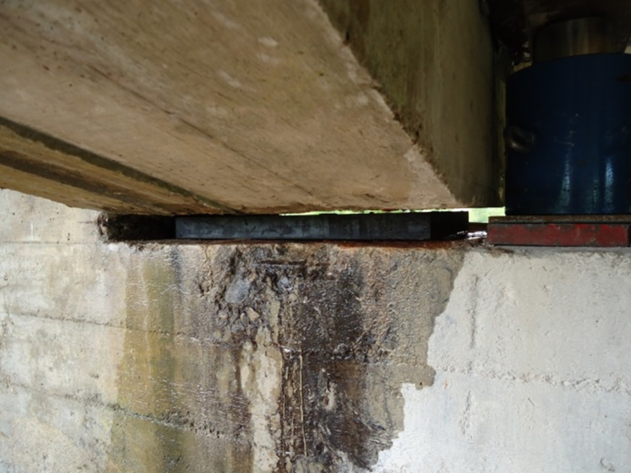
Recuperação dos dispositivos de concreto (vãos gerber's) |  | Encamisamento deblocos e pilares |  | Substituição de aparelhos de apoio |  |  | Substituição de aparelhos de apoio
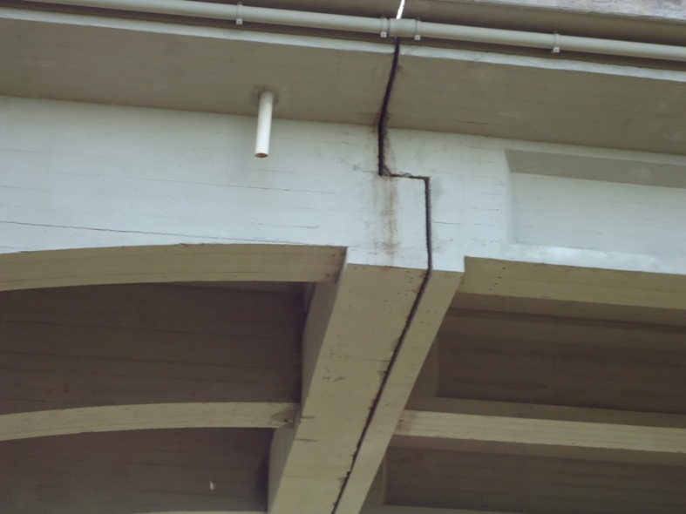 |  | 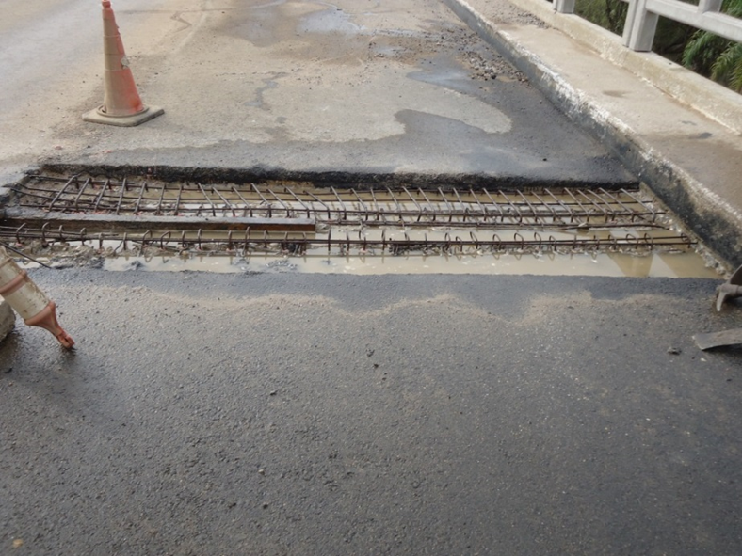 |  | 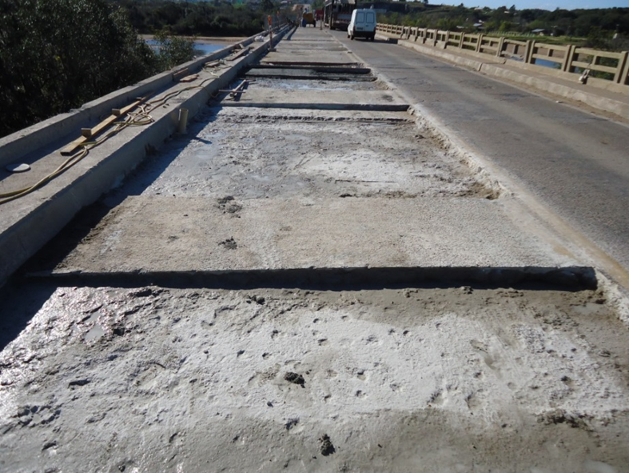 |  |  | 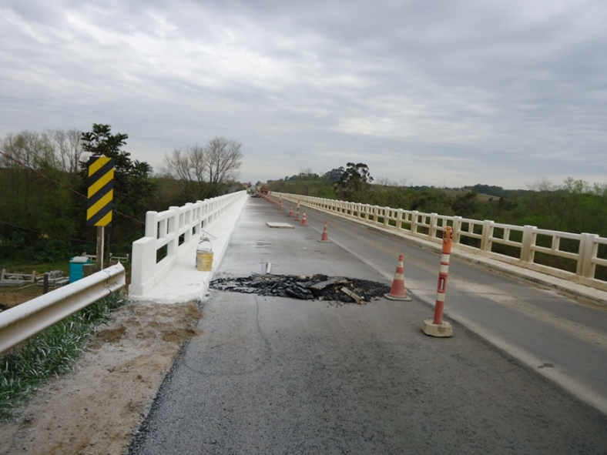
Recuperação dos dispositivos de concreto (vãos gerber's) |  | Recuperação de berços |  | Recuperação do pavimento |  |  | Recuperação do pavimento
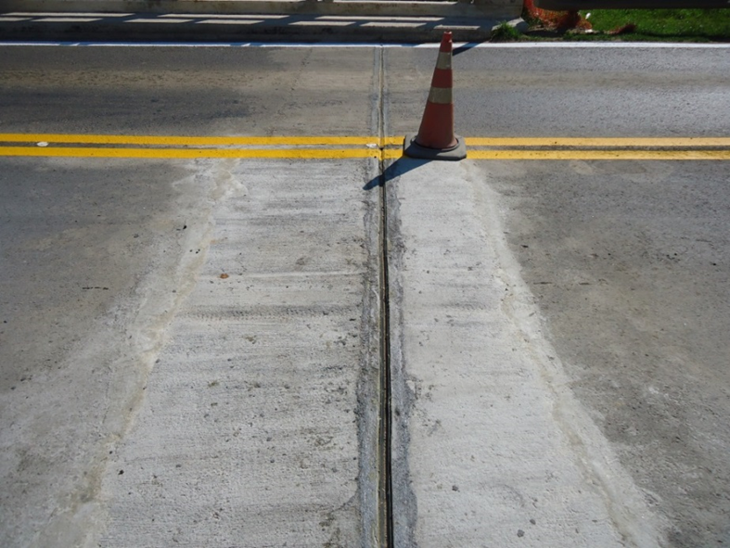 |  | 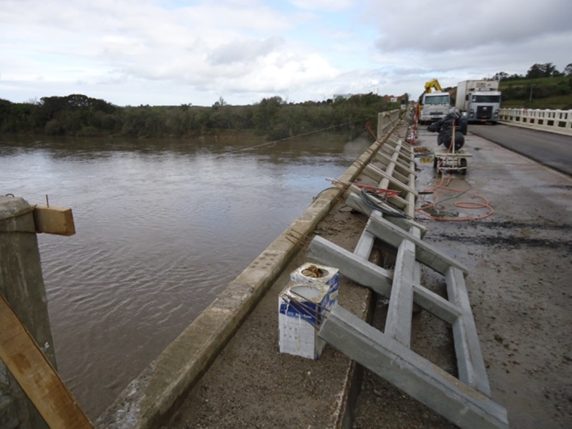 |  | 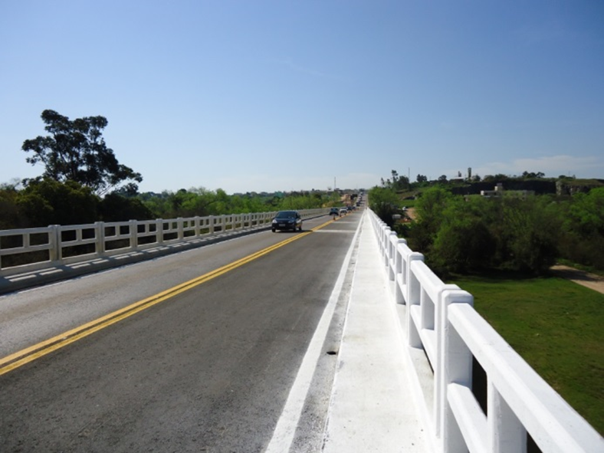 |  |  | 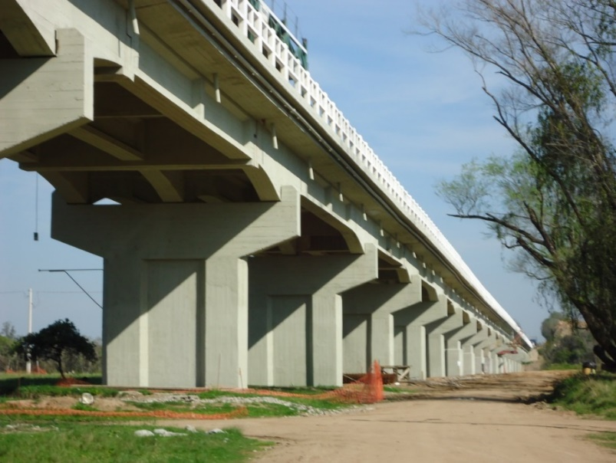
Substituição das juntas de dilatação |  | Substituição dos guarda corpos |  | Substituição dos guarda corpos |  |  | Injeção de trincas e Pintura da estrutura
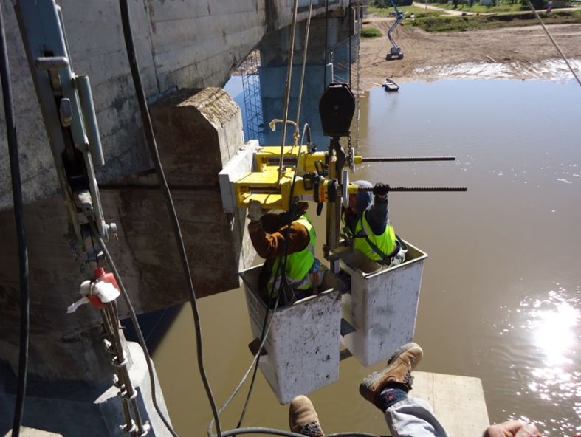 |  | 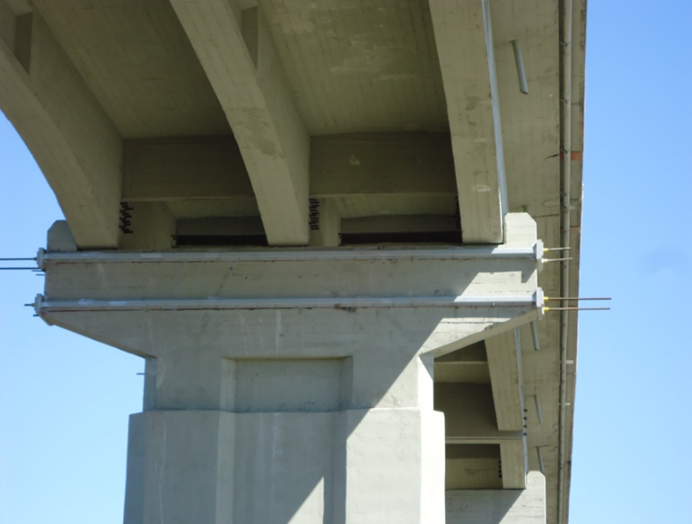
Reforço de Pilar |  | Reforço de Pilar
OBSERVAÇÕES:

LEGENDA DE STATUS: C: Conforme; NC: Não Conforme; NA: Não Aplicável; SIGLAS: PER: Plano de Exploração da Rodovia

